数据-取费表
数据取费表
价值时点/估价期日 | 2021-06-02 |  | 本次估价路线是否为先计算典型户型价值，再做典型户型修正求取其他估价对象价值
估价结果单位 | 万元 |  |  | 是
估价结果为先计算 | 总价
建筑面积 | 812.85 |  | 基准户型建筑面积 | 134.31
土地面积 | 0 |  | 基准户型土地面积

地类判定 | 办公 |  | 其他取费 | 取值 | 备注
法定最高/出让年限 | 50 |  | 城市基础设施建设费-住宅 |  | 请录依据文件名称：
终止日期 | 2059-09-02 | 2009-09-03 | 城市基础设施建设费-非住宅 | 200
剩余土地使用年限 | 38.27 |  | 城市基础设施建设费-凭票据已缴纳 |  | 单位：万元
年期修正系数 | 0.916 |  | 红线外市政基础设施（总） | 200
报酬率-土地 | 4.5% |  | 红线外市政基础设施（现状） | 200
报酬率-综合 | 5.5% |  | 红线外市政基础设施（待完成）
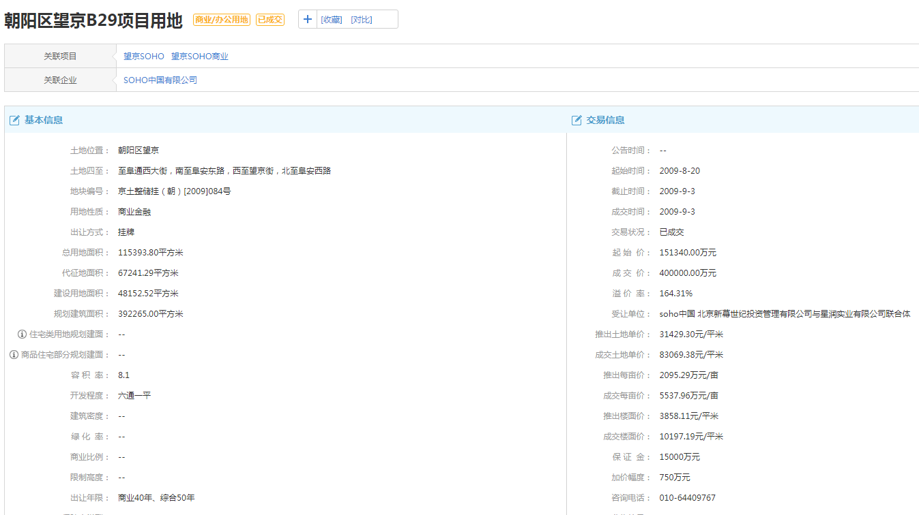
资本化率-建筑物 | 8.5% |  | 单方造价 | 4000
 |  |  | 建安总额 | 3251400 | 537240
开发期 |  |  | —— | —— | ——
土地开发期 |  |  | 成新率 | 88.00%
建设期 | 3.00 |  | 勘察设计和前期工程费 | 5.0% | 范围：3%-5%
已建工期 | 3.00 |  | 公共配套设施费用 | 0.0% | 范围：0-10%
项目开发期 | 3.00 |  | 红线内市政基础设施 | 200 | 变化
项目已运行 | 3.00 |  | 建造成本中相关税费 | 1.5% | 定值：1.5%
续建工期 | 0.00 |  | 管理费用 | 3.0% | 范围：1%-3%
建成年份 | 2014 |  | 销售费用 | 3.0% | 范围：1%-3%
 |  |  | 利息 | 4.35% | 当前利率,对应项目开发期
收益法相关参数 | 无租约 |  | 利润 | 20%
市场租金 | 6.0 |  | 销售税费/两税两费 | 5.60%
一年期存款利率 | 1.50% |  | 增值税 | 5.00% | 5.0%
年租金增长率 | 3.0% |  | 附加税合计 | 0.600%
空置率 | 10.0% |  | 城市维护建设税 | 7.00% | 看各地政策。市区7%，县城和镇5%，乡村1%。大中型工矿企业所在地不在城市市区、县城、建制镇的，税率为1%。
收益年期(总) | 38.27 |  | 教育费附加 | 3.00% | 北京：3%
—— |  |  | 地方教育费附加 | 2.00% | 北京：2%
租期外 |  |  | 其他税种 |  | 请录依据文件名称：
—— |  |  | 契税 | 3.00% | 北京：3%
—— |  |  | 印花税 | 0.05% | 北京：0.05%
—— |  |  | 房产税-按原值计税 | 1.20%
—— |  |  | 房产税-按租金计税 | 12.00%
—— | —— |  | 土地使用税 | 0.0
车位数or套数 | 134.31 |  | 城镇土地纳税等级分级范围 |  | 北京 | 其他省市请录依据文件名称：
天/月/年 | 365 |  | 一级 |  | 30
房产税-按票据 |  |  | 二级 |  | 24
维修费率 | 1.50% | 1.5%-2.5% | 三级 |  | 18
保险费率 | 0.150% | 0.15%-0.3% | 四级 |  | 12
管理费率 | 1.0% | 1-3% | 五级 |  | 3
 |  |  | 六级 |  | 1.5
 |  |  | 七级
 |  |  | 八级
 |  |  | 九级
 |  |  | 十级

Sheet1
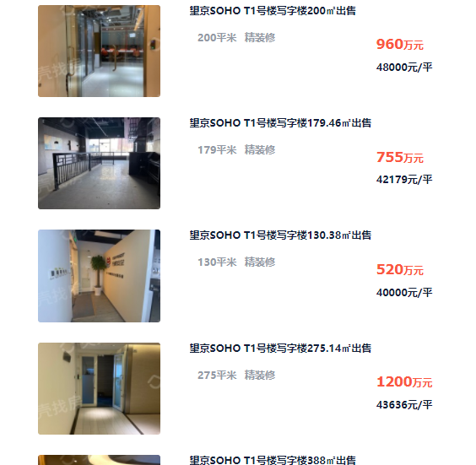
房号 | 建成年代 | 已使用年限 | 剩余年限 | 直线折旧 | 建筑面积
1511 | 2014 | 7 | 44 | 88.00% | 134.31 | 7
1512 | 2014 | 7 | 44 | 88.00% | 138.17 | 10
 |  |  |  |  |  | 40
 |  |  |  |  |  | 2061

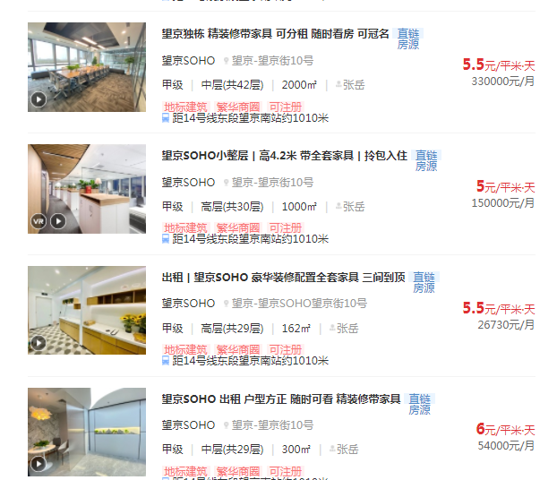

Sheet2
